keuzeblad
Kandidaatnaam:
Kandidaatnummer:

houdbaarheid |  | producten















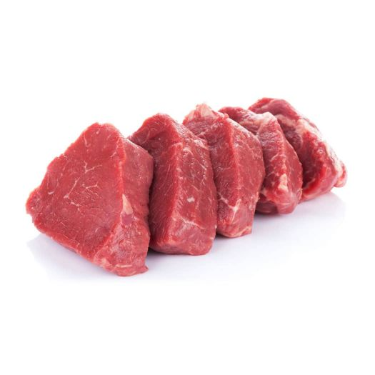
 | gekoeld, te gebruiken tot | ► | bananen
 | gekoeld, ten minste houdbaar tot | ► | biefstuk
 | gekoeld, geen verplichte houdbaarheid | ► | bloem
 | ongekoeld, ten minste houdbaar tot | ► | boter
 | ongekoeld, geen verplichte houdbaarheid | ► | bouillonblokjes
 |  | ► | lente-ui
 |  | ► | fruitsalade
 |  | ► | gesneden verpakte groenten
 |  | ► | knoflook
 |  | ► | krop sla
 |  | ► | thee
 |  | ► | tomatenpuree
 |  | ► | verse zalmfilet
 |  | ► | yoghurt
 |  | ► | zout

printblad



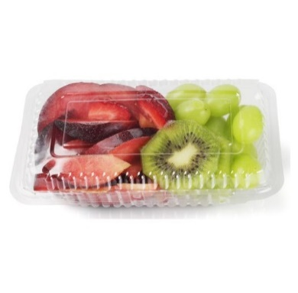




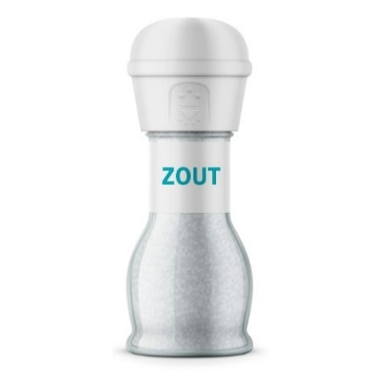
Kandidaatnaam: | 0
Kandidaatnummer: | 0

gekoeld, te gebruiken tot | gekoeld, ten minste houdbaar tot | gekoeld, geen verplichte houdbaarheid | ongekoeld, ten minste houdbaar tot | ongekoeld, geen verplichte houdbaarheid

